Sheet1
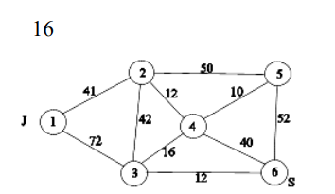
R | 1 | 2 | 3 | 4 | 5 | 6
1 |  | 41 | 72
2 | 41 |  | 42 | 12 | 50
3 | 72 | 42 |  | 16 |  | 12
4 |  | 12 | 16 |  | 10 | 40
5 |  | 50 |  | 10 |  | 52
6 |  |  | 12 | 40 | 52

Путь
1-2-5-6 | 41, 50, 52 |  | min 41 |  | (1-2) насыщено

1-3-6

